默认值参数
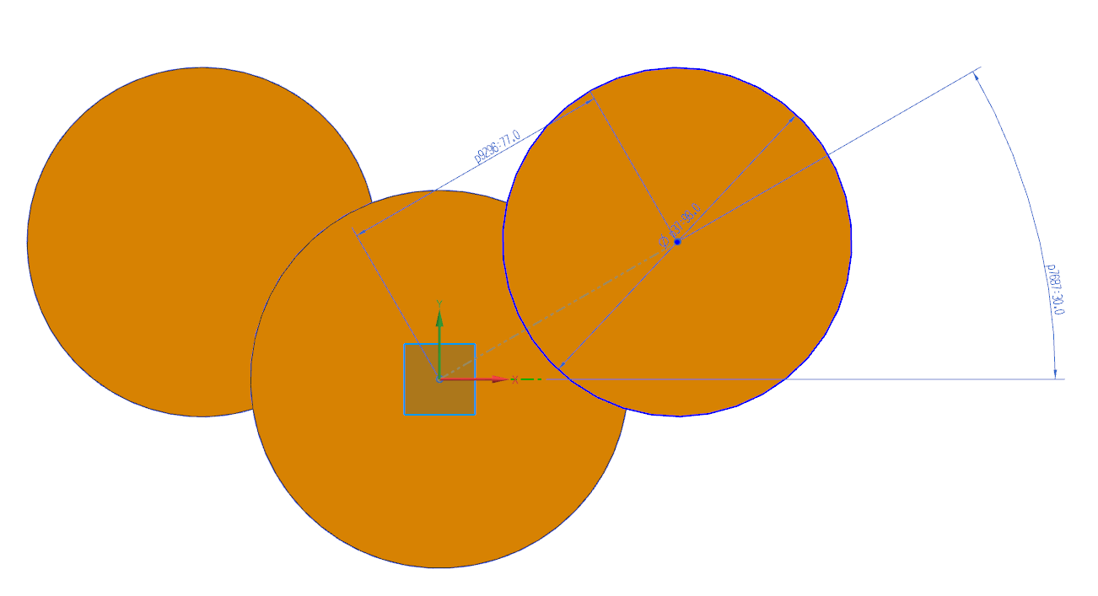
序号 | 参数类型 | 标准名称 | 参数ID | 常用别名 | 公式 | 单位 | 物理意义(可附图)
1 | 默认值参数 | 曲拐夹角 | CS_CRK_ANG |  | 四缸：180 六缸：120 | mm
2 | 默认值参数 |  |  |  |  | mm
3 | 默认值参数 |  |  |  |  | mm
4 | 默认值参数
5 | 默认值参数
6 | 默认值参数
7 | 默认值参数
8 | 默认值参数
9 | 默认值参数
10 | 默认值参数
11 | 默认值参数
12 | 默认值参数
13 | 默认值参数
14 | 默认值参数
15 | 默认值参数
16 | 默认值参数

Sheet7
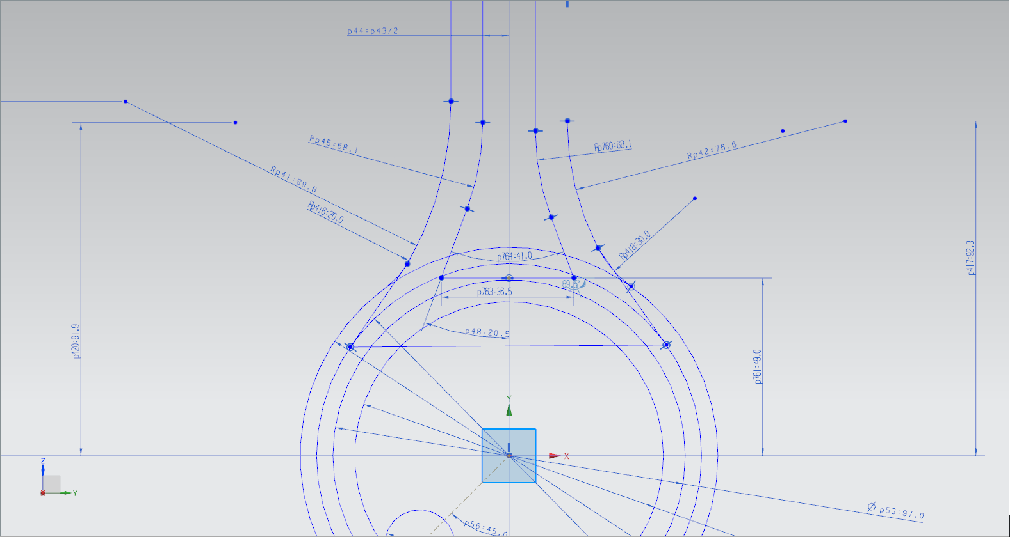
代号 | 含义

